Constraints
Customers in delivery area | Miles per Customer
Zákazníci v oblasti doručení | Míle na zákazníka | Km na zákazníka | 1.60934
500 | 5.63 | 9.061
1000 | 5.05 | 8.127
Účinky hustoty zákazníků
Účinky délky dodacího okna
1500 | 4.18 | 6.727
2000 | 3.97 | 6.389
2500 | 3.78 | 6.083
3000 | 3.56 | 5.729
4000 | 3.52 | 5.665

Účinky hustoty zákazníků
a) Hustota zákazníků v oblasti doručování | Km na zákazníka
500 | 9.0605842
1000 | 8.127167
1500 | 6.7270412
2000 | 6.3890798
2500 | 6.0833052
3000 | 5.7292504
4000 | 5.6648768

Účinky délky dodacího okna
b) Délka dodacího okna | Km na zákazníka
1 h | 8.609969 | 5.35
1,5 h | 7.805299 | 4.85
2 h | 7.24203 | 4.5
3 h | 6.4695468 | 4.02
Bez okna | 4.0072566 | 2.49

Preferences
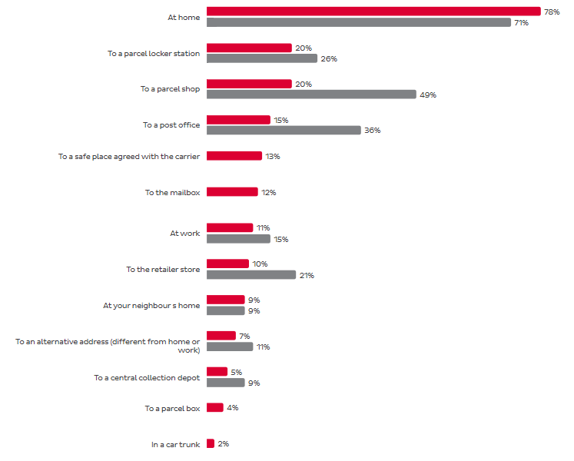
 |  |  | Evropa | ČR
1 | At home | Domu | 76% | 66%
3 | To a parcel shop | Do výdejny s personálem | 24% | 53%
2 | To a parcel station | Do balíkomatů | 23% | 35%
4 | To a post office | Na poštu | 15% | 33%
8 | To the retailer store | Do maloobchodní prodejny | 10% | 19%
7 | At work | Do práce | 11% | 15%
10 | To an alternative address (different from home or work) | Na alternativní adresu (odlišnou od domova nebo práce) | 6% | 10%
9 | At your neighbours home | Domu ke sousedům | 9% | 8%
11 | To a central collection depot | Do centrálního sběrného skladu | 6% | 8%
 |  | Jiné | 0% | 2%
5 | To a safe place agreed with the carrier | Na bezpečné místo dohodnuté s dopravcem | 14% | 0%
6 | To the mailbox | Do poštovní schránky | 11% | 0%
12 | To a parcel box | Do balíkového boxu | 7% | 0%
13 | In a car trunk | Do kufru auta | 2% | 0%

 |  |  |  |  | 2022

Public Transport
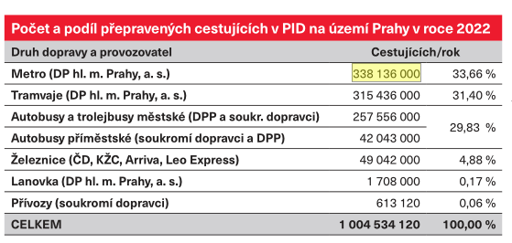
 |  | 365

Metro | 338,136,000 | 926.4 | 926.0
Tramvaj | 315,436,000 | 864.2 | 864.0
Autobus městský | 257,556,000 | 705.6 | 706.0
Autobus přiměstský | 42,043,000 | 115.2 | 115.0
Železnice | 49,042,000 | 134.4 | 134.0
Lanovka | 1,708,000 | 4.7 | 4.7
Přívozy | 613,120 | 1.7 | 1.7
 |  | 2,752.1 | 2,751.4

Modal split
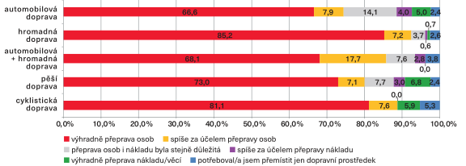
 | Výhradně přeprava osob | Spíše za účelem přepravy osob | Přeprava osob i nákladu byla stejně důležitá | Spíše za účelem přepravy nákladu | Výhradně přeprava nákladu/věcí | Potřeboval/a jsem přemístit jen dopravní prostředek
Automobilová doprava | 66.6 | 7.9 | 14.1 | 4 | 5 | 2.4
Hromadná doprava | 85.2 | 7.2 | 3.7 | 0.6 | 0.7 | 2.6
Automobilová doprava + hromadná doprava | 68.1 | 17.7 | 7.6 | 2.8 |  | 3.8
Pěší doprava | 73 | 7.1 | 7.7 | 3 | 6.8 | 2.4
Cyklistická doprava | 81.1 | 7.6 |  |  | 5.9 | 5.3

 | Výhradně přeprava osob | Spíše za účelem přepravy osob | Přeprava osob i nákladu byla stejně důležitá | Spíše za účelem přepravy nákladu | Výhradně přeprava nákladu/věcí | Potřeboval/a jsem přemístit jen dopravní prostředek
Automobilová doprava | 66.6 | 7.9 | 14.1 | 4 | 5 | 2.4
Hromadná doprava | 85.2 | 7.2 | 3.7 | 0.6 | 0.7 | 2.6
Automobilová doprava + hromadná doprava | 68.1 | 17.7 | 7.6 | 2.8 |  | 3.8
Pěší doprava | 73 | 7.1 | 7.7 | 3 | 6.8 | 2.4
Cyklistická doprava | 81.1 | 7.6 |  |  | 5.9 | 5.3

 |  | Automobilová doprava | Hromadná doprava | Automobilová doprava + hromadná doprava | Pěší doprava | Cyklistická doprava
 | Vnitroměstské cesty | 19 | 38 | 1 | 41 | 1.2
 | Vnější cesty | 58 | 29 | 6.8 | 6 | 0.8
 | Celkem | 25 | 37 | 1.9 | 35 | 1.1

 |  | Automobilová doprava | Hromadná doprava | Automobilová doprava + hromadná doprava | Pěší doprava | Cyklistická doprava
 | Pražané | 21 | 38 | 1.1 | 39 | 1.2
 | Středočeši | 48 | 11 | 1.6 | 36 | 2.7

 |  | Automobilová doprava | Hromadná doprava
 | Vnitroměstské cesty | 34 | 66
 | Vnější cesty | 65 | 35
 | Celkem | 41 | 59

Fuel preference quiz
Jaký pohon byste zvažovali při koupi ojetého auta?
Benzin/nafta | 36.9 | 100
Hybrid (HEV) | 36.4
Plug-in hybrid (PHEV) | 14.4
Elektromobil (BEV) | 8.1
Propan-butan (LPG) | 3.1
Zemní plyn (CNG) | 1.1

Celkem hlasovalo 382 čtenářů.

CO2 Emissions
 |  |  | Freight | Urban freight |  |  | Cestující (60%) | Mezikontinentální cestování | 10%
 |  |  |  | Inter-urban freight |  |  |  | Městské cestování | 33%
 |  |  |  | Inter-continental freight |  |  |  | Meziměstské cestování | 17%
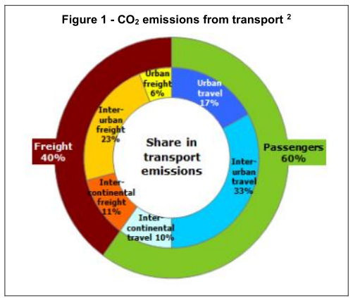
 |  |  | Passengers | Inter-continental travel |  |  | Náklad (40%) | Městská nákladní doprava | 6% |  | 39%
 |  |  |  | Urban travel |  |  |  | Meziměstská nákladní doprava | 23% | 15% | 85%
 |  |  |  | Inter-urban travel |  |  |  | Mezikontinentální nákladní doprava | 11%

 |  |  |  |  |  | Městská nákladní doprava | Náklad
 |  |  |  |  |  | Meziměstská nákladní doprava
 |  |  |  |  |  | Mezikontinentální nákladní doprava
 |  |  |  |  |  | Intercontinental travel | Cestující
 |  |  |  |  |  | Městské cestování
 |  |  |  |  |  | Meziměstské cestování

 |  |  |  |  | Emise CO2 v dopravě

Cestující | Mezikontinentální cestování | 10%
 | Městské cestování | 33%
 | Meziměstské cestování | 17%
Náklad | Městská nákladní doprava | 6%
 | Meziměstská nákladní doprava | 23%
 | Mezikontinentální nákladní doprava | 11%

